关系图
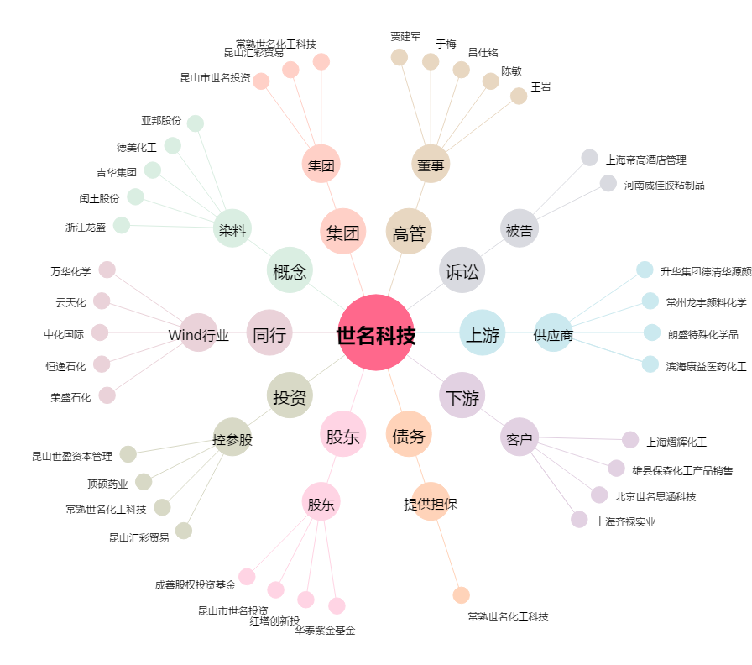
世名科技[300522.SZ] - 关系概览图

